상품제안서
영국R. 대용량 2L 마일드 보온/보냉병 (아이보리) | 상품코드: S39827

 |  |  |  |  |  |  | 02-713-8555 | www.synergygift.co.kr
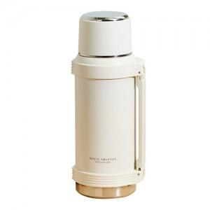

【상세/제작정보】

【인쇄/포장옵션】 | 실크, 스티커 / 종이케이스

【공급단가】 | 수량 | 50~ | 100~ | 300~ | 500~ | 1,000~
*VAT별도 | 단가 | 23,920원 | 22,630원 | 21,520원 | 20,970원 | 20,600원

【상품 URL】 | https://www.synergygift.co.kr:443/src/goods_detail.php?gdno=39827

